关系图
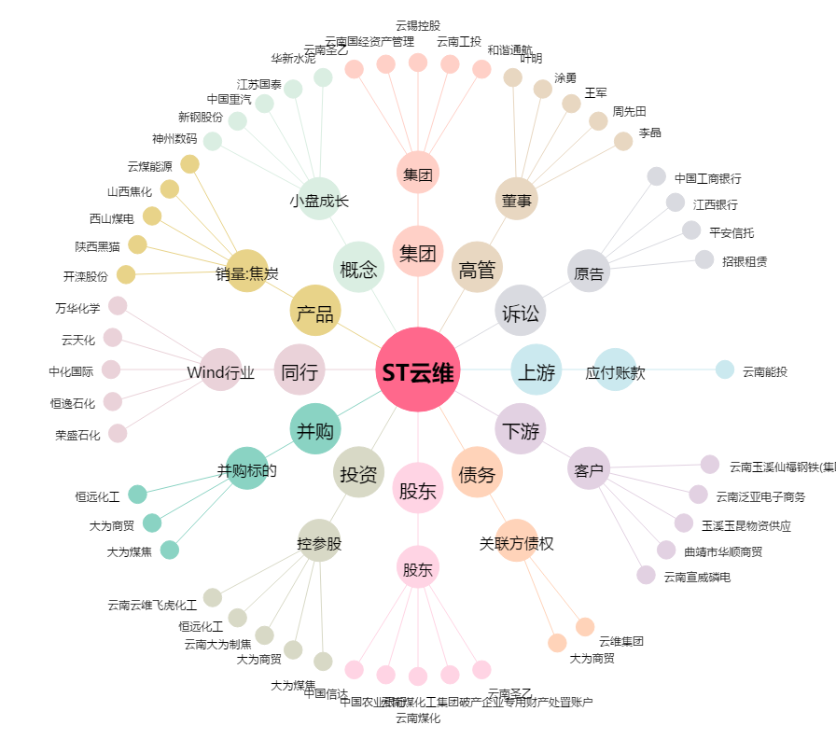
ST云维[600725.SH] - 关系概览图

